tapa
INSTITUTO NACIONAL DE ESTADISTICAS
DIRECCION REGIONAL DEL BIO BIO

BOLETÍN DE EXPORTACIONES
REGIÓN DEL BIOBÍO
AÑO 27 - EDICIÓN Nº 310
AGOSTO 2020

Gráfico
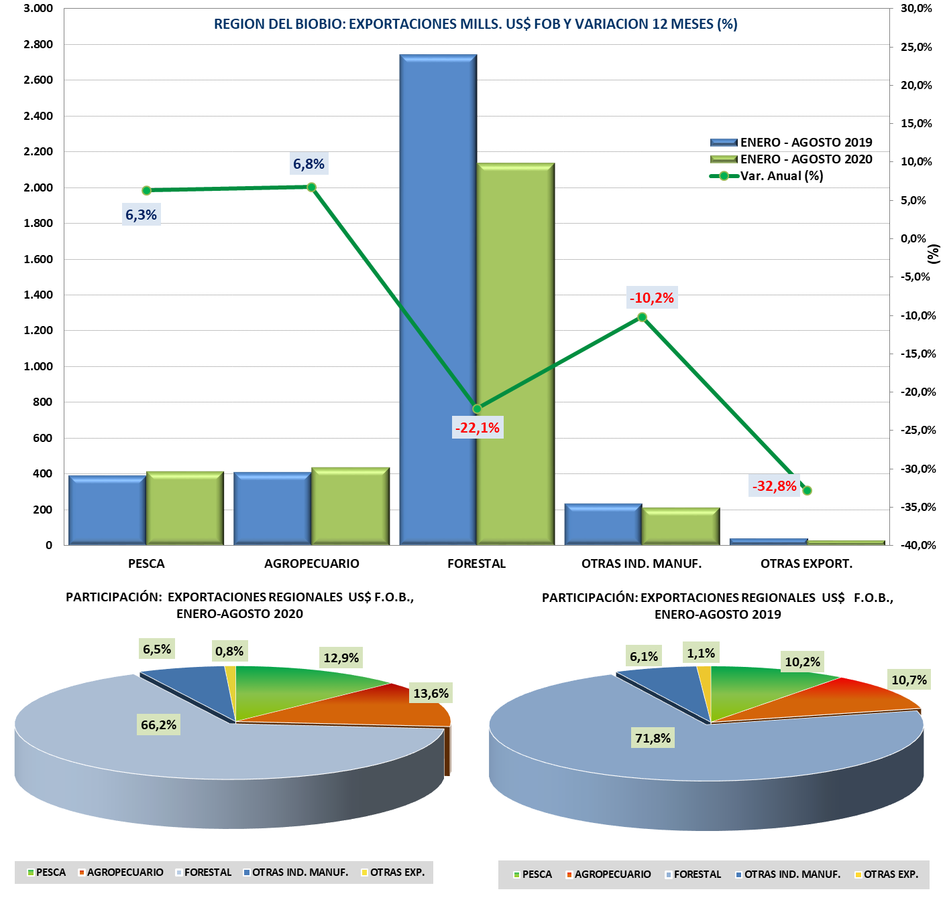

cuadro_7
CUADRO Nº 7.- EXPORTACIONES ORIGINADAS EN LA REGION DEL BIOBIO, VALOR US$ F.O.B., POR SECTOR, SEGUN BLOQUES ECONOMICOS Y PAISES, ENERO-AGOSTO 2020/2019 (1)

ENERO -AGOSTO 2020

BLOQUE ECONOMICO/ |  | EXPORTACIONES ORIGINADAS EN LA REGION DEL BIOBIO ( US$ )
PAIS (1) |  | TOTAL | PESCA | AGRICOLA | FORESTAL | OTRAS_IND | OTRAS_EXP
TOTAL |  | 3,224,944,136 | 415,512,159 | 437,723,534 | 2,134,222,646 | 210,416,848 | 27,068,949
APEC |  | 1,483,939,675 | 164,477,757 | 122,522,474 | 1,092,195,733 | 97,862,267 | 6,881,444 | 0
 | CHINA | 748,711,346 | 66,470,352 | 28,903,930 | 646,021,324 | 6,675,035 | 640,706
 | JAPON | 175,969,029 | 30,537,944 | 17,155,149 | 126,485,487 | 721,720 | 1,068,729
 | PERU | 170,974,762 | 6,228,096 | 15,893,450 | 62,571,464 | 85,827,378 | 454,374
 | COREA DEL SUR | 149,404,195 | 36,400,966 | 4,768,649 | 105,760,327 | 0 | 2,474,254
 | AUSTRALIA | 69,772,199 | 3,513,388 | 34,625,012 | 31,633,240 | 0 | 559
 | OTROS PAISES APEC | 135,605,452 | 17,307,020 | 12,063,091 | 102,822,315 | 1,171,299 | 2,241,726
 | GRUPO P4: | 33,502,691 | 4,019,992 | 9,113,193 | 16,901,575 | 3,466,835 | 1,096 | 0
 | NUEVA ZELANDIA | 25,901,901 | 346,672 | 8,494,210 | 16,819,747 | 240,177 | 1,096
 | SINGAPUR | 7,600,790 | 3,673,320 | 618,982 | 81,828 | 3,226,659 | 0
 | BRUNEI | 0 | 0 | 0 | 0 | 0 | 0
MERCOSUR |  | 76,176,603 | 7,768,457 | 13,487,882 | 11,985,897 | 39,428,221 | 3,506,146 | -
 | BRASIL | 36,576,790 | 4,752,968 | 9,582,956 | 392,208 | 21,601,874 | 246,784
 | ARGENTINA | 32,358,419 | 2,829,939 | 2,907,490 | 6,443,173 | 17,179,227 | 2,998,591
 | VENEZUELA | 4,394,971 | 0 | 17,835 | 4,289,831 | 67,197 | 20,108
 | OTROS PAISES MERCOSUR | 2,846,423 | 185,550 | 979,602 | 860,684 | 579,923 | 240,664
NAFTA |  | 952,959,997 | 79,150,055 | 172,150,838 | 683,932,383 | 11,533,843 | 6,192,879
 | ESTADOS UNIDOS | 754,006,771 | 68,047,687 | 128,920,913 | 545,818,070 | 5,238,590 | 5,981,511
 | MEXICO | 135,865,120 | 424,211 | 11,633,302 | 117,627,051 | 6,045,225 | 135,331
 | CANADA | 63,088,107 | 10,678,157 | 31,596,623 | 20,487,262 | 250,028 | 76,037
UNION EUROPEA |  | 294,479,086 | 53,585,033 | 90,181,167 | 142,848,885 | 5,389,320 | 2,474,681
 | HOLANDA | 93,719,421 | 294,965 | 32,847,211 | 59,720,206 | 132,694 | 724,346
 | ALEMANIA | 38,020,916 | 149,150 | 15,018,172 | 22,541,269 | 162,564 | 149,761
 | DINAMARCA | 35,569,667 | 23,697,046 | 1,532,593 | 10,340,028 | 0 | 0
 | FRANCIA | 28,880,714 | 4,053,338 | 11,352,225 | 13,445,267 | 0 | 29,885
 | ITALIA | 25,788,200 | 394,034 | 5,027,403 | 20,293,053 | 73,710 | 0
 | OTROS PAISES U.E. | 72,500,167 | 24,996,500 | 24,403,564 | 16,509,063 | 5,020,352 | 1,570,689
OTROS PAISES |  | 417,388,775 | 110,530,857 | 39,381,173 | 203,259,749 | 56,203,197 | 8,013,799

ENERO -AGOSTO 2019

BLOQUE ECONOMICO / PAIS |  | EXPORTACIONES ORIGINADAS EN LA REGION DEL BIOBIO ( US$ )
 |  | TOTAL | PESCA | AGRICOLA | FORESTAL | OTRAS_IND | OTRAS_EXP
TOTAL |  | 3,815,021,100 | 390,729,036 | 409,948,360 | 2,739,797,329 | 234,294,944 | 40,251,430
APEC |  | 1,852,228,693 | 131,424,882 | 98,547,503 | 1,485,978,649 | 125,481,069 | 10,796,589
 | CHINA | 877,474,304 | 40,823,396 | 21,815,489 | 812,283,405 | 39,121 | 2,512,893
 | PERU | 246,239,815 | 12,746,755 | 14,477,650 | 100,212,938 | 116,625,723 | 2,176,748
 | JAPON | 244,440,678 | 21,564,109 | 15,466,130 | 202,783,132 | 2,884,823 | 1,742,483
 | COREA DEL SUR | 230,959,229 | 37,641,853 | 3,816,139 | 186,436,758 | 8,785 | 3,055,695
 | TAIWAN | 69,821,892 | 5,977,351 | 2,035,485 | 61,408,059 | 90,646 | 310,351
 | OTROS PAISES APEC | 147,001,269 | 8,399,725 | 34,312,176 | 103,026,216 | 364,837 | 898,315
 | GRUPO P4: | 36,291,506 | 4,271,694 | 6,624,434 | 19,828,139 | 5,467,134 | 100,105 | 0
 | NUEVA ZELANDIA | 31,417,191 | 250,080 | 5,867,326 | 19,828,139 | 5,467,134 | 4,512
 | SINGAPUR | 4,874,315 | 4,021,614 | 757,108 | 0 | 0 | 95,593
 | BRUNEI | 0 | 0 | 0 | 0 | 0 | 0
MERCOSUR |  | 74,908,456 | 11,029,289 | 11,586,328 | 11,702,587 | 36,599,462 | 3,990,791
 | BRASIL | 37,839,634 | 5,475,504 | 7,718,880 | 827,392 | 23,294,402 | 523,456
 | ARGENTINA | 29,882,013 | 5,218,320 | 2,958,121 | 7,761,252 | 11,728,156 | 2,216,164
 | URUGUAY | 2,920,502 | 0 | 397,953 | 954,557 | 1,405,520 | 162,472
 | OTROS PAISES MERCOSUR | 4,266,307 | 335,465 | 511,374 | 2,159,386 | 171,384 | 1,088,698
NAFTA |  | 994,282,931 | 88,428,249 | 154,811,265 | 711,545,305 | 29,838,605 | 9,659,507
 | ESTADOS UNIDOS | 762,965,266 | 77,094,262 | 107,237,237 | 561,805,153 | 9,697,222 | 7,131,392
 | MEXICO | 160,246,708 | 1,676,108 | 13,420,595 | 122,827,468 | 19,842,935 | 2,479,602
 | CANADA | 71,070,957 | 9,657,879 | 34,153,433 | 26,912,684 | 298,448 | 48,513
UNION EUROPEA |  | 416,759,117 | 37,953,446 | 112,920,874 | 248,543,444 | 7,210,076 | 10,131,277 | -
 | HOLANDA | 151,237,291 | 738,476 | 26,242,387 | 122,949,202 | 47,738 | 1,259,488
 | ALEMANIA | 68,101,658 | 353,767 | 14,383,085 | 48,289,263 | 0 | 5,075,543
 | ESPANA | 50,938,881 | 9,612,410 | 30,780,397 | 6,868,461 | 3,350,533 | 327,081
 | ITALIA | 35,126,007 | 1,111,349 | 6,292,993 | 27,596,710 | 74,850 | 50,105
 | INGLATERRA | 33,619,950 | 797,559 | 13,542,957 | 15,438,262 | 3,662,044 | 179,128
 | OTROS PAISES U.E. | 77,735,329 | 25,339,885 | 21,679,055 | 27,401,547 | 74,910 | 3,239,932
OTROS PAISES |  | 476,841,903 | 121,893,171 | 32,082,390 | 282,027,344 | 35,165,733 | 5,673,266
NOTA (1): El monto de las exportaciones regionales del presente cuadro es sin los ajustes por concepto de Informe de Variación del Valor (IVV), Anulaciones y Aclaraciones que son considerados por el Banco Central según metodología de Balanza de Pagos.
NOTA (2) : Se expresan las exportaciones al Bloque Económico considerando los países que comprenden cada uno de ellos, a excepción de la APEC en donde no se consignan las exportaciones a Estados Unidos, México y Canada, ya que éstas se informan en el bloque NAFTA.
FUENTE : Elaboración propia con información proporcionada por la Dirección Nacional de Aduana, Declaración Unica de Salida (DUS).

 | Enero 2005 | Enero 2004
ESTADOS UNIDOS | 25.058935279 | 258.53884041
MEXICO | 8.3918167707 | 29.400966729
PERU | 7.6684111211 | 8.4366319681
CHINA | 7.537196326 | 5.18282031
JAPON | 6.0980814239 | 8.0655559555
HOLANDA | 4.0329068569 | 7.5967131936
OTROS PAISES | 41.212652222 | 0.40679109117
 |  | 0
 | Enero 2004
ESTADOS UNIDOS | 29.400966729
MEXICO | 8.4366319681
PERU | 5.18282031
CHINA | 8.0655559555
JAPON | 7.5967131936
HOLANDA | 0.40679109117
OTROS PAISES | 40.910520753
 | Enero 2005 | Enero 2004
ESTADOS UNIDOS | 25.058935279 | 258.53884041
MEXICO | 8.3918167707 | 29.400966729
PERU | 7.6684111211 | 8.4366319681
CHINA | 7.537196326 | 5.18282031
JAPON | 6.0980814239 | 8.0655559555
HOLANDA | 4.0329068569 | 7.5967131936
OTROS PAISES | 41.212652222 | 0.40679109117
 |  | 0
 | Enero 2004
ESTADOS UNIDOS | 29.400966729
MEXICO | 8.4366319681
PERU | 5.18282031
CHINA | 8.0655559555
JAPON | 7.5967131936
HOLANDA | 0.40679109117
OTROS PAISES | 40.910520753

